Graph1
Graphique 1 : Résultats des élèves de 6e selon leurs niveaux de maîtrise (en %) et évolutions 2019-2020 (en pts)

Français
Mathématiques

Français | France | Académie | Haut-Rhin | Bas-Rhin | Mathématiques | France | Académie | Haut-Rhin | Bas-Rhin
Maîtrise insuffisante | 1.0 | 0.9 | 0.9 | 0.9 | Maîtrise insuffisante | 2.3 | 2.1 | 2.6 | 1.8
Maîtrise fragile | 10.6 | 10.7 | 11.0 | 10.5 | Maîtrise fragile | 25.8 | 25.4 | 27.1 | 24.2
Maîtrise satisfaisante | 75.0 | 75.7 | 77.4 | 74.6 | Maîtrise satisfaisante | 59.9 | 60.1 | 59.8 | 60.3
Très bonne maîtrise | 13.3 | 12.6 | 10.7 | 13.9 | Très bonne maîtrise | 12.0 | 12.4 | 10.5 | 13.7

Français | France | Académie | Haut-Rhin | Bas-Rhin | Mathématiques | France | Académie | Haut-Rhin | Bas-Rhin
Maîtrise insuffisante | 1,0 % ; -1,2 pt | 0,9 % ; -1,4 pt | 0,9 % ; -1,3 pt | 0,9 % ; -1,5 pt | Maîtrise insuffisante | 2,3 % ; -0,4 pt | 2,1 % ; -0,5 pt | 2,6 % ; -0,3 pt | 1,8 % ; -0,6 pt
Maîtrise fragile | 10,6 % ; -3,7 pts | 10,7 % ; - 4,4 pts | 11,0 % ; -4,1 pts | 10,5 % ; -4,7 pts | Maîtrise fragile | 25,8 % ; -2,5 pts | 25,4 % ; -2,5 pts | 27,1 % ; -2,8 pts | 24,2 % ; -2,3 pts
Maîtrise satisfaisante | 75,0 % ; +2,8 pts | 75,7 % ; +3,4 pts | 77,4 % ; +4,4 pts | 74,6 % ; +2,8 pts | Maîtrise satisfaisante | 59,9 % ; +1,7 pt | 60,1 % ; +1,4 pt | 59,8 % ; +1,8 pt | 60,3 % ; +1,1 pt
Très bonne maîtrise | 13,3 % ; +2,0 pts | 12,6 % ; +2,3 pts | 10,7 % ; +1,0 pt | 13,9 % ; +3,3 pts | Très bonne maîtrise | 12,0 % ; +1,2 pt | 12,4 % ; +1,6 pt | 10,5 % ; +1,3 pt | 13,7 % ; +1,8 pt

Lecture : Dans l’académie, 75,7 % des élèves de 6e ont une maîtrise satisfaisante des connaissances et compétences en français, soit 2,8 points de plus par rapport à 2019.
Source : Évaluation exhaustive en début de sixième, septembre 2020, MENJS-DEPP.
Champ : France métropolitaine + DROM + Polynésie française et Saint-Pierre-et-Miquelon, Public + Privé sous contrat.

Graph2
Graphique 2 : Écarts entre la part de filles et la part de garçons présentant une maîtrise satisfaisante ou très bonne en 6e selon la typologie du collège (en pts)

 |  | Écarts filles-garçons (en pts)
 |  | Français | Mathématiques
 | 6 - Clg très défavorisés | +11.7 | -2.6
 | 5 - Clg plutôt défavorisés | +5.9 | -2.1
 | 4 - Clg plutôt éloignés et de petite taille | +6.2 | -0.4
 | 3 - Clg plutôt mixtes socialement | +6.6 | -3.7
 | 2 - Clg plutôt favorisés | +3.4 | -1.6
 | 1 - Clg très favorisés et de taille importante | +0.9 | -1.3

Lecture : Dans les collèges « très défavorisés », la part des filles ayant une maîtrise satisfaisante ou très bonne en français est supérieure de 11,7 points à celle des garçons.
Source : Évaluation exhaustive en début de sixième, septembre 2020, MENJS-DEPP.
Champ : Académie de Strasbourg, élèves scolarisés en 6e (hors EREA et lycée privé Don Bosco qui scolarisent des élèves en 6e Segpa), Public + Privé sous contrat.

Graph3
Graphique 3 : Résultats des élèves de 6e scolarisés en Segpa selon leurs niveaux de maîtrise (en %) et évolutions 2019-2020 (en pts)
Français
Mathématiques

Français | France | Académie |  | Mathématiques | France | Académie
Maîtrise insuffisante | 18.5 | 11.1 |  | Maîtrise insuffisante | 21.4 | 27.4
Maîtrise fragile | 64.7 | 62.3 |  | Maîtrise fragile | 74.2 | 69.3
Maîtrise satisfaisante | 16.8 | 26.6 |  | Maîtrise satisfaisante | 4.4 | 3.1
Très bonne maîtrise | 0.0 | 0.0 |  | Très bonne maîtrise | 0.0 | 0.2
 | 1.0 | 0.0 |  | 1.0 | 1.0

Français | France | Académie | Mathématiques | France | Académie
Maîtrise insuffisante | 18,5 % ; +8,6 pts | 11,1 % ; -4,2 pts | Maîtrise insuffisante | 21,4 % ; -2,6 pts | 27,4 % ; +5,6 pts
Maîtrise fragile | 64,7 % ; -1,0 pt | 62,3 % ; -9,5 pts | Maîtrise fragile | 74,2 % ; +2,2 pts | 69,3 % ; -3,8 pts
Maîtrise satisfaisante | 16,8 % ; -7,4 pts | 26,6 % ; +13,7 pts | Maîtrise satisfaisante | 4,4 % ; +0,6 pt | 3,1 % ; -1,9 pts
Très bonne maîtrise | 0,0 % ; -0,1 pt | 0,0 % ; +0,0 pt | Très bonne maîtrise | 0,0 % ; -0,1 pt | 0,2 % ; +0,2 pt

Lecture : Dans l’académie, 26,6 % des élèves de 6e Segpa ont une maîtrise satisfaisante des connaissances et compétences en français, soit 13,7 points de plus par rapport à 2019.
Source : Évaluation exhaustive en début de sixième, septembre 2020, MENJS-DEPP.
Champ : France métropolitaine + DROM + Polynésie française et Saint-Pierre-et-Miquelon, élèves scolarisés en 6e Segpa, Public + Privé sous contrat.

Graph4
Graphique 4 : Maîtrise des connaissances selon la typologie du collège (en %)
Français
Mathématiques

 | Français |  |  |  |  | Mathématiques
 | Maîtrise insuffisante | Maîtrise fragile | Maîtrise satisfaisante | Très bonne maîtrise |  | Maîtrise insuffisante | Maîtrise fragile | Maîtrise satisfaisante | Très bonne maîtrise
6 - Clg très défavorisés | 3.2 | 26.3 | 68.5 | 2.0 | 6 - Clg très défavorisés | 7.5 | 53.0 | 37.6 | 1.9
5 - Clg plutôt défavorisés | 1.6 | 17.9 | 74.5 | 6.0 | 5 - Clg plutôt défavorisés | 2.8 | 40.4 | 52.1 | 4.6
4 - Clg plutôt éloignés et de petite taille | 0.4 | 9.9 | 80.3 | 9.4 | 4 - Clg plutôt éloignés et de petite taille | 1.8 | 23.7 | 64.6 | 9.9
3 - Clg plutôt mixtes socialement | 1.2 | 12.5 | 75.1 | 11.2 | 3 - Clg plutôt mixtes socialement | 2.6 | 28.5 | 58.6 | 10.3
2 - Clg plutôt favorisés | 0.3 | 6.0 | 78.7 | 14.9 | 2 - Clg plutôt favorisés | 0.8 | 17.2 | 66.7 | 15.4
1 - Clg très favorisés et de taille importante | 0.1 | 1.8 | 69.2 | 28.9 | 1 - Clg très favorisés et de taille importante | 0.2 | 6.5 | 64.7 | 28.6

Source : Évaluation exhaustive en début de sixième, septembre 2020, MENJS-DEPP.
Champ : Académie de Strasbourg, élèves scolarisés en 6e (hors EREA et lycée privé Don Bosco qui scolarisent des élèves de 6e Segpa), Public + Privé sous contrat.

Cartes
Carte 1 : Répartition des élèves présentant une maîtrise satisfaisante ou très bonne maîtrise par circonscription (en %)
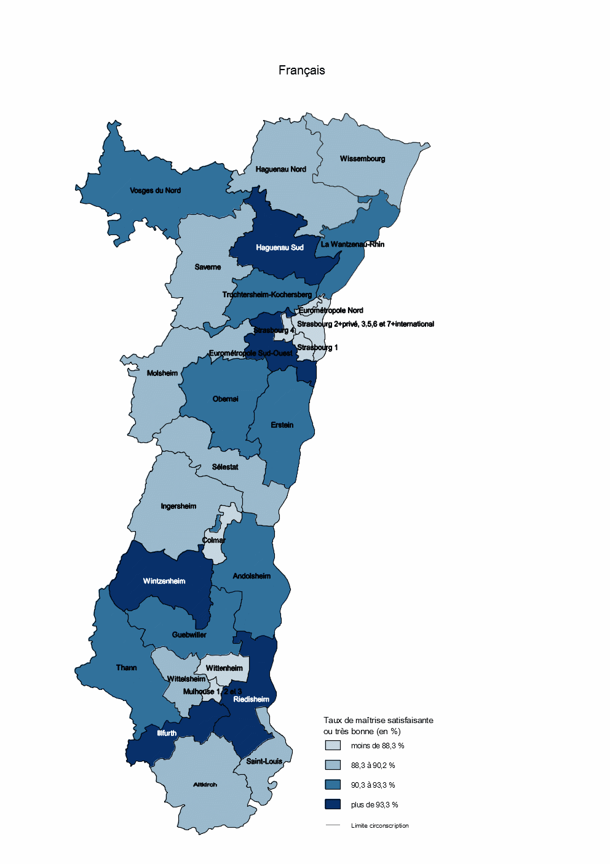
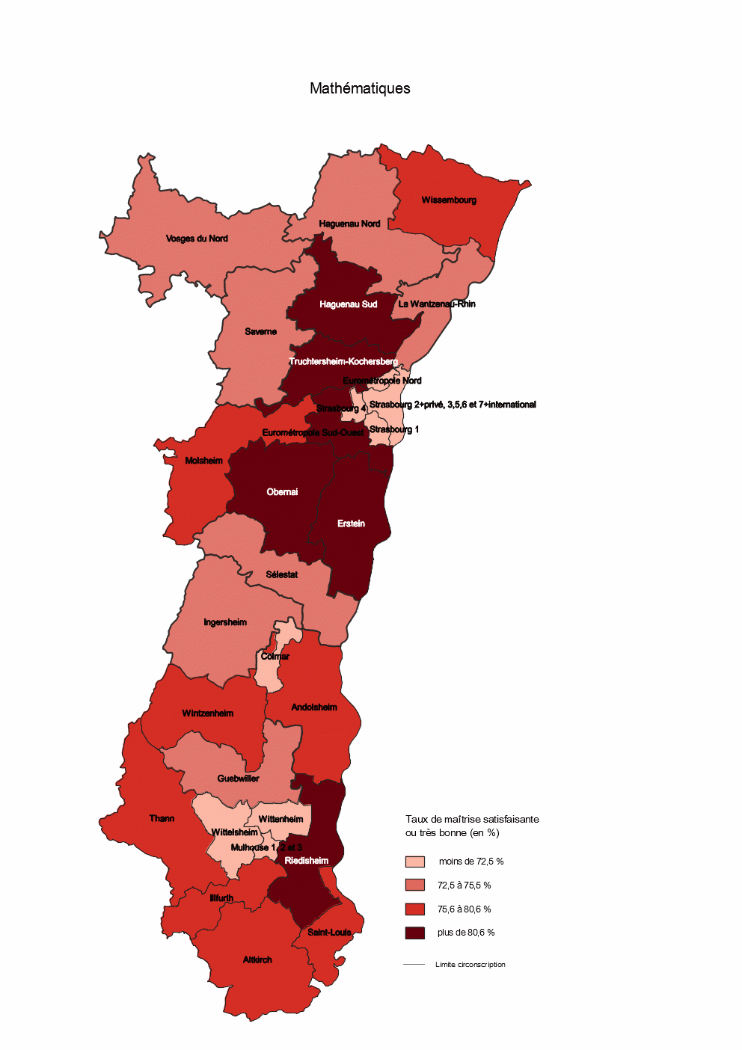
 | Circonscription | Français - Maîtrise satisfaisante ou très bonne (en %)
 | Mulhouse 1, 2 et 3 | 81.2 | moins de 88,3 %
 | Eurométropole Nord | 81.4 | moins de 88,3 %
 | Colmar | 84.5 | moins de 88,3 %
 | Strasbourg 1 | 84.9 | moins de 88,3 %
 | Wittenheim | 85.0 | moins de 88,3 %
 | Strasbourg 4 | 85.4 | moins de 88,3 %
 | Strasbourg 2+privé, 3,5,6 et 7+international | 85.6 | moins de 88,3 %
 | Molsheim | 88.7 | 88,3 à 90,2 %
 | Ingersheim | 88.7 | 88,3 à 90,2 %
 | Haguenau Nord | 88.8 | 88,3 à 90,2 %
 | Sélestat | 88.8 | 88,3 à 90,2 %
 | Saverne | 89.1 | 88,3 à 90,2 %
 | Altkirch | 90.1 | 88,3 à 90,2 %
 | Wittelsheim | 90.2 | 88,3 à 90,2 %
 | Wissembourg | 90.2 | 88,3 à 90,2 %
 | Saint-Louis | 90.2 | 88,3 à 90,2 %
 | Vosges du Nord | 91.1 | 90,3 à 93,3 %
 | Obernai | 91.1 | 90,3 à 93,3 %
 | Andolsheim | 91.2 | 90,3 à 93,3 %
 | La Wantzenau-Rhin | 91.3 | 90,3 à 93,3 %
 | Erstein | 92.2 | 90,3 à 93,3 %
 | Guebwiller | 92.8 | 90,3 à 93,3 %
 | Thann | 93.3 | 90,3 à 93,3 %
 | Truchtersheim-Kochersberg | 93.3 | 90,3 à 93,3 %
 | Illfurth | 93.5 | plus de 93,3 %
 | Wintzenheim | 93.8 | plus de 93,3 %
 | Eurométropole Sud-Ouest | 94.4 | plus de 93,3 %
 | Riedisheim | 94.5 | plus de 93,3 %
 | Haguenau Sud | 95.3 | plus de 93,3 %

 |  | Moyenne nationale (en %) | Moyenne académique (en %)
 | Français | 88.3 | 88.3
 | Maths | 71.9 | 72.5

 | Circonscription | Maths - Maîtrise satisfaisante ou très bonne (en %)
 | Mulhouse 1, 2 et 3 | 55.2 | moins de 72,5 %
 | Eurométropole Nord | 60.8 | moins de 72,5 %
 | Wittenheim | 63.8 | moins de 72,5 %
 | Colmar | 64.0 | moins de 72,5 %
 | Strasbourg 1 | 64.8 | moins de 72,5 %
 | Strasbourg 4 | 67.4 | moins de 72,5 %
 | Strasbourg 2+privé, 3,5,6 et 7+international | 69.4 | moins de 72,5 %
 | Wittelsheim | 71.1 | moins de 72,5 %
 | Sélestat | 73.0 | 72,5 à 75,5 %
 | Ingersheim | 73.5 | 72,5 à 75,5 %
 | Haguenau Nord | 73.7 | 72,5 à 75,5 %
 | Vosges du Nord | 74.1 | 72,5 à 75,5 %
 | Saverne | 75.4 | 72,5 à 75,5 %
 | La Wantzenau-Rhin | 75.4 | 72,5 à 75,5 %
 | Guebwiller | 75.5 | 72,5 à 75,5 %
 | Molsheim | 76.2 | 75,6 à 80,6 %
 | Saint-Louis | 76.5 | 75,6 à 80,6 %
Source : Évaluation exhaustive en début de sixième, septembre 2020, MENJS-DEPP. | Altkirch | 76.7 | 75,6 à 80,6 %
Champ : Académie de Strasbourg, élèves scolarisés en 6e, Public + Privé sous contrat. | Wissembourg | 77.5 | 75,6 à 80,6 % | Source : Évaluation exhaustive en début de sixième, septembre 2020, MENJS-DEPP.
Les résultats présentés pour chaque circonscription sont ceux des élèves présents l'année précédente en CM2 dans une école de la circonscription, quel que soit le collège de destination. | Andolsheim | 78.9 | 75,6 à 80,6 % | Champ : Académie de Strasbourg, élèves scolarisés en 6e, Public + Privé sous contrat.
 | Illfurth | 79.1 | 75,6 à 80,6 % | Les résultats présentés pour chaque circonscription sont ceux des élèves présents l'année précédente en CM2 dans une école de la circonscription, quel que soit le collège de destination.
 | Thann | 79.3 | 75,6 à 80,6 %
 | Wintzenheim | 80.6 | 75,6 à 80,6 %
 | Riedisheim | 81.4 | plus de 80,6 %
 | Erstein | 82.0 | plus de 80,6 %
 | Eurométropole Sud-Ouest | 82.5 | plus de 80,6 %
 | Obernai | 82.6 | plus de 80,6 %
 | Haguenau Sud | 83.2 | plus de 80,6 %
 | Truchtersheim-Kochersberg | 85.5 | plus de 80,6 %

